Esercizio1
 | Esercizio 1
 | Uso di fogli elettronici e inserimento dati (1 punto)

Ricrea la tabella di esempio (nelle celle G7:L18)
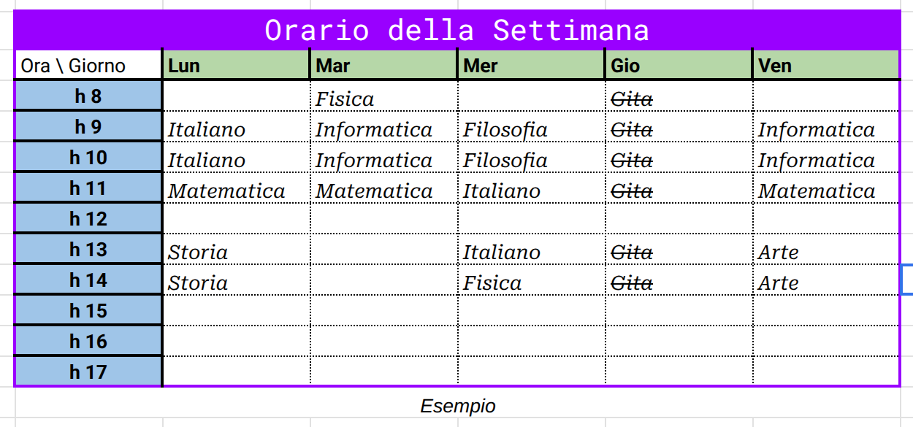

Il bordo esterno della tabella deve essere viola (#9900ff), spessore 2
mentre il bordo interno della prima riga e prima colonna della tabella e' nero, spessore 2

La riga del titolo deve avere sfondo e bordo viola (#9900ff), celle unite,
centrate orizzontalmente e verticalmente, altezza della riga 40px
Il titolo deve avere font Roboto Mono, dimensione 15, colore del testo bianco

La prima riga della tabella deve contenere i giorni della settimana in font Roboto
dimensione 12, colore del testo nero, in grassetto, allinato a sinistra
sfondo verde (#b6d7a8), bordo esterno viola, bordo interno nero, spessore 2
larghezza delle colonne 120px

La prima colonna della tabella deve contenere le ore della giornata in font Roboto
dimensione 12, colore del testo nero, in grassetto, allineato al centro
sfondo blu (#9fc5e8), bordo esterno viola, bordo interno nero, spessore 2
altezza delle righe 22px

Il corpo della tabella deve avere i bordi tratteggiati con puntini, testo con font Roboto Serif
di colore nero, dimensione 10, carattere corsivo, (alcune devono essere barrate)
sfondo trasparente, bordo tratteggiato con puntini

Orario della Settimana
Ora \ Giorno | Lun | Mar | Mer | Gio | Ven
h 8 |  | Fisica |  | Gita
h 9 | Italiano | Informatica | Filosofia | Gita | Informatica
h 10 | Italiano | Informatica | Filosofia | Gita | Informatica
h 11 | Matematica | Matematica | Italiano | Gita | Matematica
h 12
h 13 | Storia |  | Italiano | Gita | Arte
h 14 | Storia |  | Fisica | Gita | Arte
h 15
h 16
h 17
Esempio

Esercizio3
 | Esercizio 3
 | Riferimenti e trascinamento (1 punto)

Data la tabella a fianco con gli ingredienti per l'impasto di una torta |  | Impasto Torta
usare riferiementi, blocco dei riferimenti e trascinamento per inserire nella colonna peso (g) |  | ingrediente | peso (%) | peso (g)
le quantita' necessarie per ottenere un impasto con peso totale (g) come nell'esempio sotto |  | Zucchero | 28.6%
 |  | Burro | 17.2%
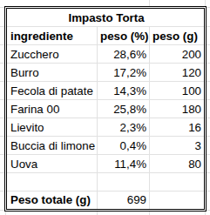
 |  | Fecola di patate | 14.3%
 |  | Farina 00 | 25.8%
 |  | Lievito | 2.3%
 |  | Buccia di limone | 0.4%
 |  | Uova | 11.4%

 |  | Peso totale (g) | 699

Modificare il peso totale (g) da 699 a 2000 (mi aspetto che la colonna peso (g) venga
ricalcolata automaticamente)

